Hoja1
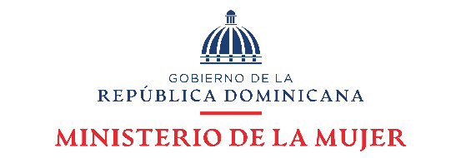

Línea *212
República Dominicana: Número de llamadas a través de la Línea Mujer del Ministerio de la Mujer, por tipo de caso, Periodo Octubre - Diciembre 2022
 |  | Cuadro 1
Mes | Servicios
 | Caso aun abierto | Coordinación 911 | Orientación y/o Referimiento | Rescate
Octubre | 37 | 451 | 92 | 9
Noviembre | 28 | 448 | 89 | 8
Diciembre | 27 | 452 | 87 | 10
Totales | 92 | 1,351 | 268 | 27

Cuadro 2

República Dominicana: Número de llamadas a través de la Línea Mujer del Ministerio de la Mujer, por tipo de caso, según mes, 2022
Mes | Número de atenciones | Tipo de caso
 |  | Caso aún abierto | Coordinación 911 | Orientación y/o Referimiento | Rescate
Total | 6,037 | 1,385 | 3,271 | 1,290 | 91
Enero | 769 | 239 | 123 | 380 | 27
Febrero | 686 | 534 | 55 | 91 | 6
Marzo | 730 | 439 | 127 | 156 | 8
Abril | 676 | 19 | 540 | 110 | 7
Mayo | 731 | 19 | 561 | 142 | 9
Junio | 636 | 24 | 474 | 136 | 2
Julio | 636 | 49 | 484 | 95 | 8
Agosto | 581 | 26 | 446 | 90 | 19
Septiembre | 592 | 36 | 461 | 90 | 5
Fuente: Departamento de Investigación y Estadística del Ministerio de la Mujer.

